상품제안서
초극세사 쟈가드 40*85 스포츠타올 | 상품코드: S09686

 |  |  |  |  |  |  | 02-713-8555 | www.synergygift.co.kr
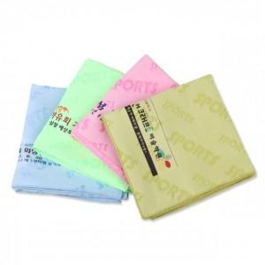

【상세/제작정보】 | <span style="font-size: 14pt;">※ 전면인쇄 불가 / 끝부분에 인쇄 가능합니다.</span>

【인쇄/포장옵션】 | 풀칼라 / 1p종이케이스

【공급단가】 | 수량 | 100~ | 200~ | 1,000~ | 2,000~ | 4,000~
*VAT별도 | 단가 | 2,490원 | 2,340원 | 2,270원 | 2,160원 | 2,090원

【상품 URL】 | https://www.synergygift.co.kr:443/src/goods_detail.php?gdno=8641

